はじめに
1. 本ファイルの目的

 | 本ファイルは、「新事業進出補助金」の応募申請時に提出いただく「PL損益計算書」、「BS貸借対照表」のフォーマットです。
 | 「3. 本ファイルの利用方法」に従い作成の上、応募申請時に電子申請システムに添付してください。

2. 各シートの概要

 | シート名 |  |  |  |  |  |  |  | 主な内容・役割
 | はじめに |  |  |  |  |  |  |  | (※本シート) 本ファイルの目的、各シートの入力方法等について説明しています。
 | PL損益計算書 |  |  |  |  |  |  |  | 直近の損益計算書(PL)の内容を入力します。
 | BS貸借対照表 |  |  |  |  |  |  |  | 直近の貸借対照表(BS)の内容を入力します。

3. 本ファイルの利用方法

 | 凡例

 |  |  |  |  | ：要入力(黒太枠で囲われているセルに値を入力してください)

 |  | XXXX |  |  | ：入力不可(関数で自動入力されます)

 | ① 「PL損益計算書」シートの入力
 |  | ❶ | 直近の損益計算書(PL)を基に、値を入力してください。
 |  |  | ※ | 記入項目は正の値で入力してください。(過払いの戻入れ等でマイナスになる場合は負の値を入力してください。)
 |  | ❷ | シート右上にある「提出可否」(I3)が"OK"になっていることを確認してください。
 |  |  | ※ | 入力内容に不備がある場合は"NG"になりますので、以下を参考に入力内容を修正してください。
 |  |  |  | ・ | すべての項目に値が入力されているか(0円の場合も"0"を入力)
 |  |  |  | ・ | 金額の桁数が合っているか
 |  |  |  | ・ | 金額に小数が入力されていないか
 |  |  |  |  | ※ | 小数を入力していても、セルの表示は小数点第1位が四捨五入された整数になります。
 |  |  |  |  |  | 小数になっているかどうかは、確認したいセルを選択し、画面上部の数式バーからご確認ください。

 |  |  |  |  |  |  |  | ＜入力イメージ＞
1
2

 | ② 「BS貸借対照表」シートの入力
 |  | ❶ | 直近の貸借対照表(BS)を基に、値を入力してください。
 |  |  | ※ | 「資本金」は「純資産」の内数です。
 |  |  | ※ | 繰延資産が存在する場合は、「その他の固定資産」の金額に算入してください。
 |  | ❷ | シート右上にある「提出可否」(I3)が"OK"になっていることを確認してください。
 |  |  | ※ | 入力内容に不備がある場合は"NG"になりますので、以下を参考に入力内容を修正してください。
 |  |  |  | ・ | すべての項目に値が入力されているか(0円の場合も"0"を入力)
 |  |  |  | ・ | 金額の桁数が合っているか
 |  |  |  | ・ | 金額に小数が入力されていないか
 |  |  |  |  | ※ | 小数を入力していても、セルの表示は小数点第1位が四捨五入された整数になります。
 |  |  |  |  |  | 小数になっているかどうかは、確認したいセルを選択し、画面上部の数式バーからご確認ください。
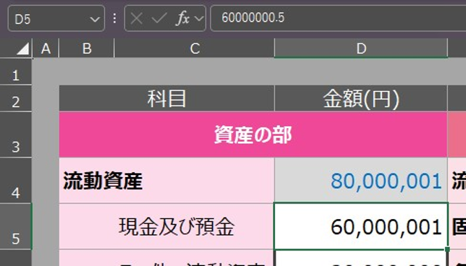

 |  |  |  | ・ | 「資産の総合計」と「負債／純資産の総合計」の値が等しくなっているか

 |  |  |  |  |  |  | ＜入力イメージ＞
(※資本金を含む)
1
2

 | ③ 電子申請システムへの添付
 |  | 本ファイルを、電子申請システムの応募申請画面の対応する項目に添付し、応募申請を提出してください。

 |  |  |  |  |  |  |  |  |  | ver. | 1.0

